클래스구조
BookVO | title | author | publisher | writeDate | price
 | java | 홍길동 | 더조은출판사 | 2020-07-25 | 1029.99
bookList[0].getPrice()
 | bookList
bookList[0] | java | 홍길동 | 더조은출판사 | 44037 | 1029.99 | book1
bookList[1] | java | 홍길자 | 더조은출판사 | 44037 | 1029.99 | book2
bookList[2] | java | 홍길숙 | 더조은출판사 | 44037 | 1029.99 | book3
bookList[3] | java | 홍길희 | 더조은출판사 | 44037 | 1029.99 | book4
bookList[4] | java | 홍길도 | 더조은출판사 | 44037 | 1029.99 | book5
bookList.get(4).getPrice()

시스템영역
application

session
request
pageContext

현재 보고있는 페이지 | 다음 페이지
정보전달

나이브베이즈
사전 확률

사후 확률
A
B
 |  |  |  | A 사건 = 7 + 3 = 10
 |  |  |  | B 사건 = 3 + 2 = 5

 |  |  |  | A 사건이 일어날 확률 P(A) = 10 / 12
 |  |  |  | B 사건이 일어날 확률 P(B) = 5 / 12
7
3
2
 |  |  |  | B 사건이 일어났을 때 A 사건이 일어날 확률 P(A|B) = 3 / (3 + 2) = 0.6
 |  |  |  | A 사건이 일어났을 때 B 사건이 일어날 확률 P(B|A) = 3 / (7 + 3) = 0.3

 |  |  |  | P(A|B) = P(B|A) * P(A) / P(B) = 0.3 * (10 / 12) / (5 / 12) = 0.3 * 0.833 / 0.416 = 0.6
 |  |  |  | P(B|A) = P(A|B) * P(B) / P(A) = 0.6 * (5 / 12) / (10 / 12) = 0.6 * 0.416 / 0.833 = 0.3

시간에 따른 맥주 주문 현황

시간 | 맥주 |  | P(주문|저녁) = 3 / 5 = 0.6
오전 | 주문 안 함
오전 | 주문 안 함 |  | P(주문|저녁) = P(저녁|맥주) * P(주문) / P(저녁) = (3 / 4) * (4 / 10) / (5 / 10)
점심 | 주문함 |  |  | = 0.75 * 0.4 / 0.5 = 0.6
점심 | 주문 안 함
점심 | 주문 안 함
저녁 | 주문함
저녁 | 주문함
저녁 | 주문함
저녁 | 주문 안 함
저녁 | 주문 안 함

시간과 성인 여부에 따른 맥주 주문 현황 |  |  |  | 나이브 베이즈 알고리즘에서는 나이브(단순)하게 모든 사건들을 독립적인 사건으로 간주해
 |  |  |  | 계산의 복잡성을 낮춘다.
시간 | 성인여부 | 맥주
오전 | 성인 | 주문 안 함 |  | 독립 사건일 경우 조건부 확률
오전 | 미성년자 | 주문 안 함 |  | P(A, B) = P(A) * P(B)
점심 | 성인 | 주문함
점심 | 미성년자 | 주문 안 함 |  | 저녁에 성인이 맥주를 주문할 확률
점심 | 미성년자 | 주문 안 함 |  | P(주문|저녁, 성인) = P(저녁|주문) * P(성인|주문) * P(주문) / P(저녁) * P(성인)
저녁 | 성인 | 주문함
저녁 | 성인 | 주문함 |  | 저녁에 성인이 맥주를 주문하지 않을 확률
저녁 | 성인 | 주문함 |  | P(주문안함|저녁, 성인) = P(저녁|주문안함) * P(성인|주문안함) * P(주문안함) / P(저녁) * P(성인)
저녁 | 성인 | 주문 안 함
저녁 | 미성년자 | 주문 안 함 |  | 여기서 실제로 필요한 것은 두 값의 대소를 비교해서 큰 값을 선택하는 것이므로 다음과 같이
 |  |  |  | 공통 분모를 계산식에서 제거해서 계산량을 더 줄일 수 있다.
 |  |  |  | P(주문|저녁, 성인) = P(저녁|주문) * P(성인|주문) * P(주문)
 |  |  |  |  | = (3 / 4) * (4 / 4) * (4 / 10) = 0.3
 |  |  |  | P(주문안함|저녁, 성인) = P(저녁|주문안함) * P(성인|주문안함) * P(주문안함)
 |  |  |  |  | = (2 / 5) * (2 / 6) * (6 / 10) = 0.08

 |  |  |  | P(주문|저녁, 성인)이 더 크므로 저녁에 성인이 맥주를 주문할 것으로 분류한다.

주성분분석
7
6
주성분 분석의 특징은 데이터의 분산은 최대한 유지하면서 저차원으로 데이터를 변환하는 데 있다.
분산을 유지하는 이유는 데이터의 고유한 특성을 최대한 유지하기 위해서이다.
5
4
3
2
1

1
2
3
4
5
6
7

7
6
5
단순히 x축으로 이동
2차원 상에 있었을 때 확실하게 구분되던 점들이 직선상에 많이 중첩되에 데이터를 구분하기가
어려워진다.
4
3
2
1

1
2
3
4
5
6
7

7
6
5
단순히 y축으로 이동
2차원 상에 있었을 때 확실하게 구분되던 점들이 직선상에 많이 중첩되에 데이터를 구분하기가
어려워진다.
4
3
2
1

1
1
2
2
3
3
4
5
6
7

7
PC => 고유값이 가장 큰 고유 벡터
6
5
4
3
7개의 점들이 확실하게 구분된 1차원 직선
점들이 1차원 상에 있음에도 데이터가 중첩되지 않고 육안으로 확인할 수 있다.
이를 정보이론 측면에서 해석해 본다면 고차원 데이터를 저차원 데이터로 옮겼음에도 유용한
2
정보의 유실이 가장 적다고 할 수 있다.
1
1
2
3
4
5
6
7
수학적으로 데이터의 중첩이 가장적다 라는 말은 데이터의 분산이 가장 크다는 말과 동일한 말이다.
분산이 가장 큰 차원은 수학적으로 공분산 행렬에서 고유값이 가장 큰 벡 고유 벡터이다.

퍼셉트론
딥 러닝(Deep Learning)

딥러닝의 또 다른 이름은 심층신경망(Deep Neural Newwork, DNN) 이다.
딥러닝은 뉴런으로 구성된 레이어(층)를 여러 개 연결해서 구성한 네트워크이 네트워크를 어떻게 구성하느냐에 따라 xNN으로 불린다.
대표적인 예가 뇌가 사물을 이해하는 과정을 형상화한 알고리즘 CNN(Convolutional Neural Network), 뇌가 문맥을 이해하는 과정
RNN(Recurrent Neural Network) 등이 있다.

딥러닝은 인간의 뇌가 생각하는 방식을 머신러닝 알고리즘으로 설계한 것으로 신경망이라고 불려왔다.
심층 신경망은 아래 그림과 같은 모형을 가지고 있고 뇌 속의 여러 개의 뉴런이 서로 엉켜져서 추론하는 모양과 같다.

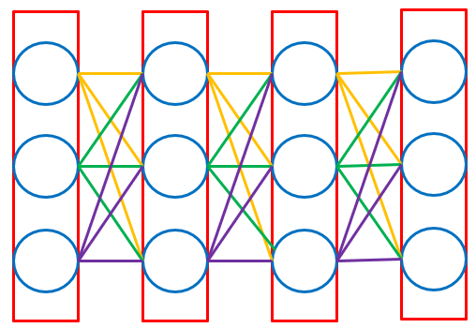
 | 파랑색 동그라미는 뉴런이고 여러 뉴런이 일렬로 존재하는 빨강색 박스를 레이어라고 부른다.

 | 뉴런은 노드라고 불리기도 하고 뉴런 다른 레이어의 뉴런들과 선으로 연결되어 영향을 주는데
 | 각각의 뉴런에 대한 영향 범위를 다르게 하기 위해서 선 위에는 가중치라는 변수가 존재한다.

 | 한 개의 레이어에는 여러 개의 뉴런이 존재할 수 있고 뉴런이 가지고 있는 정보는 가중치와
 | 곱해져서 다음 레이어의 뉴런으로 전파된다.

딥 러닝 이름의 유래

 | 노드와 가중치의 곱이 다음 레이어로 전파된다.
 | 가중치와 노드의 곱을 하나의 함수라고 가정할 경우 두 번째 레이어를 f(x) 세 번째 레이어를 g(f(x))
 | 마지막 레이어를 h(g(f(x)))라고 말할 수 있다.

이처럼 x라는 입력이 들어왔을 때 결과값을 구하기 위해서는 h(g(f(x)))를 계산해야 하고 그 계산 과정이 함수 안의 함수로 깊게 이어져 있기 때문에 딥러닝이라는
별칭이 생겼다.

퍼셉트론(Perceptron)

뉴런 하나로 AND 연산이나 OR 연산 등을 해결하는 기술이 탄생했는데 그 기술 이름이 바로 퍼셉트론 이다.

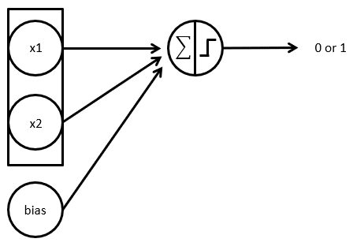

퍼셉트론은 두 개의 입력이 있을 때 하나의 뉴런으로 두 개의 입력을 계산한 뒤 최종 결과값으로 0 또는 1을 출력하는 모델이다.
두 개의 입력은 가중치와 곱해져서 뉴런의 첫 번째 단계인 시그마로 들어간다.
시그마 단계에서는 모든 가중치 * 입력값과 편향값(bias)을 더하는 과정이 이루어진다.
시그마 값은 뉴런의 두 번째 단계인 활성화 함수(a, activation function)의 입력값으로 들어간다.
퍼셉트론은 스텝 함수라는 다음과 같은 특성을 가지는 활성화 함수를 사용한다.
z < 0 일 경우, a(z) = 0
z >= 0 일 경우, a(z) = 1
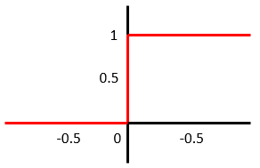

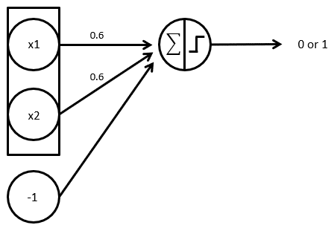
 | x1 = 0, x2 = 0일 경우 | x1 = 0, x2 = 1일 경우
 | z = 0 + 0 - 1 = -1 | z = 0 + 0.6 - 1 = -0.4
 | a(-1) = 0 | a(-0.4) = 0

 | x1 = 1, x2 = 0일 경우 | x1 = 1, x2 = 1일 경우
 | z = 0.6 + 0 - 1 = -0.4 | z = 0.6 + 0.6 - 1 = 0.2
 | a(-0.4) = 0 | a(0.2) = 1

만약 편향값이 없었더라면 활성화 함수의 조건에 맞게 z값을 맞추기 위해 해줄 수 있는 조건은 오로지 가중치 값을 변경하는 것 밖에 없었을 것이다.
편향값이 없을 경우 학습 과정에서 가중치 조정으로 시간이 많이 걸릴 수 있으며 때로는 적합한 가중치를 찾지 못해서 모델 학습에 실패할 수도 있다.
이런 이유로 편향값은 딥러닝 모델의 효율적인 학습에 큰 도움을 준다.

퍼셉트론의 의사 결정선

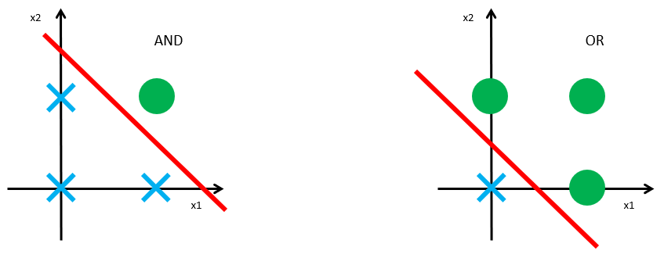

AND와 OR 연산 모두 선 하나로 값을 분류할 수 있다.

의사 결정선이 2개 필요한 XOR 연산

과거 퍼셉트론 연구자들은 퍼셉트론으로 XOR 연산이 불가능하다고 판단했다. 그 이유는 다음 그림과 같다.

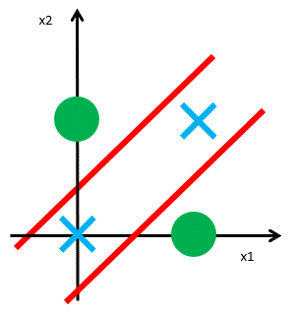

다층 퍼셉트론(Multi Layer Perceptron, MLP)

하나의 의사 결정선을 그릴 수 있는 퍼셉트론으로 XOR를 구현할 수 없었다.
두 개의 퍼셉트론이면 두 개의 의사 결정선을 그릴 수 있지 않을까 생각해볼 수 있다.

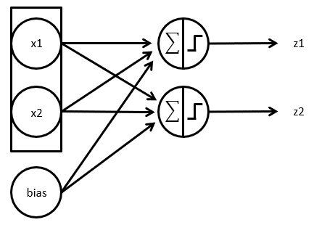

위 그림과 같이 두 개의 퍼셉트론이 있으면 z1과 z2라는 의사 결정선을 그릴 수 있과 z1과 z2를 두 축으로 하는 2차원 평면 아래 O와 X를 시각화하면
아래와 같은 그림이 나온다.

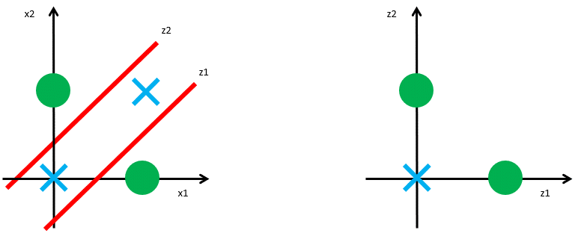

z1과 z2를 축으로 하는 공간안에서 두 개의 z가 한 위치에 존재하게 됨으로써 하나의 의사 결정선으로 구분할 수 있는 상태가 된다.
위 결과위에 하나의 의사 결정선을 그리기 위해서 다음 레이어에 퍼셉트론을 하나 더 추가한다.

XOR 연산을 위한 다층 퍼셉트론 구조

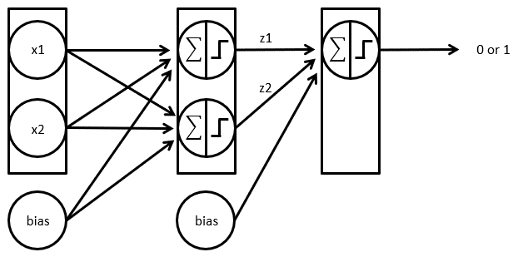

그림을 보면 AND, OR를 다루던 퍼셉트론과는 달리 제법 딥러닝 모양새를 갖춘 구조를 확인할 수 있다.
첫 번째 x1, x2의 입력을 받는 층을 입력 레이어라고 하고 퍼셉트론이 존재하는 두 번째, 세 번째 층을 히든 레이어라고 한다.
마지막으로 0과 1이 출력되는 층을 출력 레이어라고 한다.
이처럼 다수의 뉴런으로 구성된 여러 개의 층 구조를 갖춘 딥러닝을 다층 퍼셉트론이라고 부른다.

z1과 z2를 입력으로 받는 퍼셉트론은 z1과 z2를 축으로하는 2차원 공간에 새로운 의사 결정선을 아래와 같이 그린다.

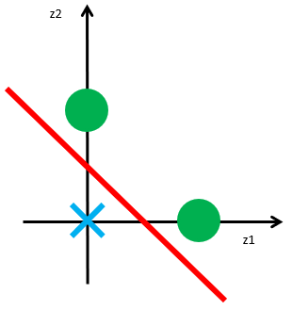

보다시피 모든 x1, x2에 해당되는 XOR 연산값이 다중 퍼셉트론을 사용해서 구분할 수 있게 했다.

